Brugervejledning
Vejledning i brug af Molio Prisdatas skabeloner:
Skabelonerne kan bruges i forbindelse med kalkulationer med Molios digitale prisbøger.
Seneste version kan hentes på molio.dk
Med venlig hilsen
Molio Prisdata
Lyskær 1
2730 Herlev

Note:
Hvis du indsætter flere rækker, skal du huske at
kontrollere om formlerne følger med.

Netto opdelt
Kom i gang:
Data fra Prisdata sættes ind her ved at trykke
CTRL+V.
Regulering:
Hvis du vil afvige fra Prisdatas lønninger og bruge din
egen timesats, skal du skrive lønnen her.
Ønsker du at regulere Prisdatas løn, materialer eller
leje skal du skrive her.
100% svarer til priserne i Molio Prisdata.
90% svarer til 10% rabat og
120% til et tillæg på 20%.

Tillæg:
Nederst i arkets højre side, kan du regulere, tilføje
eller fjerne forskellige tillæg til kalkulationen.

Kom i gang:
Data fra Priskalk sættes ind her ved at
trykke CTRL+V.
Regulering:
Hvis du vil afvige fra Prisdatas lønninger og bruge din
egen timesats, skal du skrive lønnen her.
Ønsker du at regulere Prisdatas løn, materialer eller
leje skal du skrive her.
100% svarer til priserne i Molio Prisdata.
90% svarer til 10% rabat og
120% til et tillæg på 20%.
Brutto opdelt

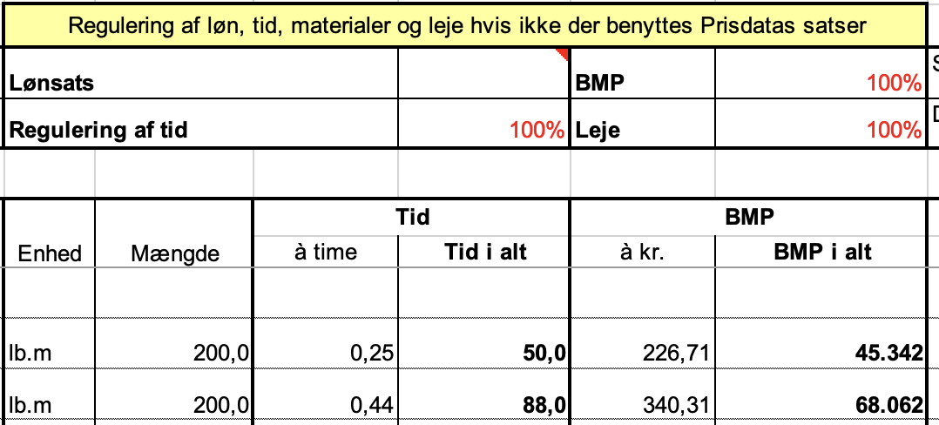

Kom i gang:
Data fra Priskalk sættes ind her ved at trykke
CTRL+V.
Brutto summeret

Regulering:
Ønsker du at regulere det enkelte punkt skal du skrive her.
100% svarer til priserne i Molio Prisdata.
90% svarer til 10% rabat og
120% til et tillæg på 20%.

Drift-, vedligeholdelses- og fornyelsesplaner

Kom i gang:
Data fra Priskalk sættes ind her ved at trykke
CTRL+V.
Perioden:
Startåret angives her. Årene fordeles automatisk fremefter.
Forudsætninger:
Det samlede areal angives her.
Priser pr. m² vises herefter nederst i arket.

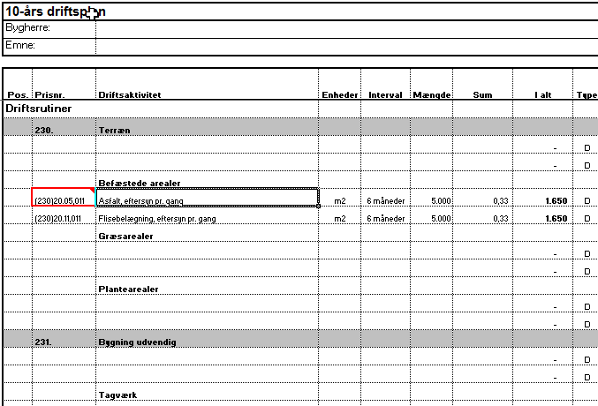
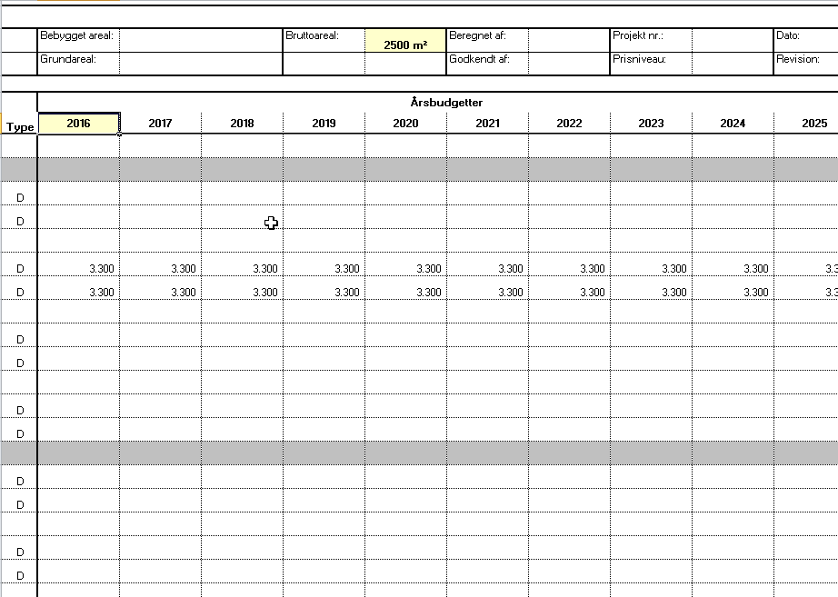

Intervaller:
Det afsatte beløb fordeles i her.

